Cтандарт (для клиента)
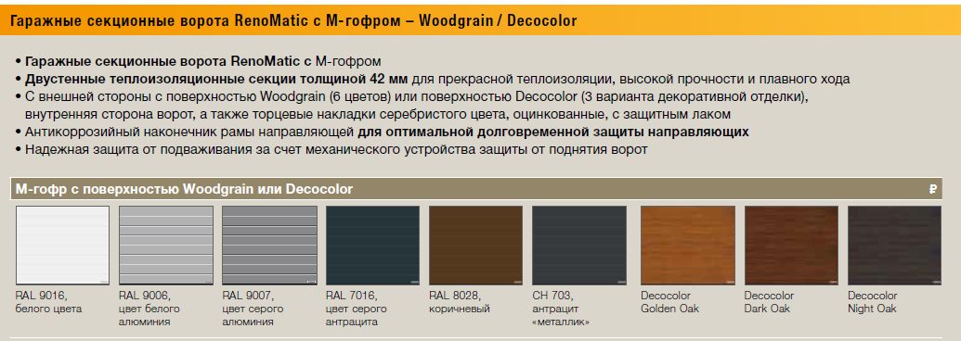
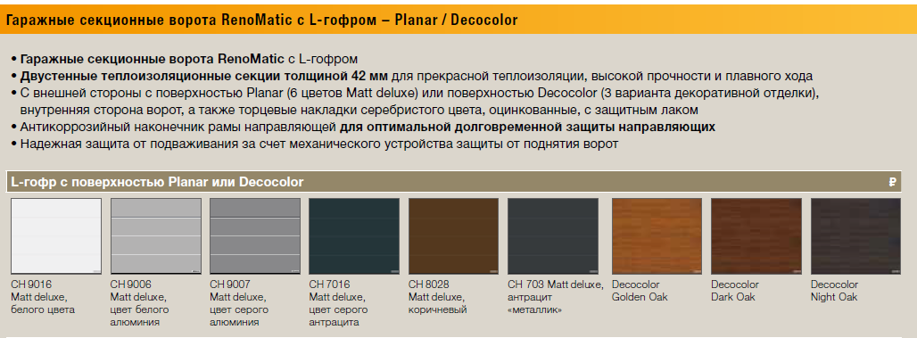
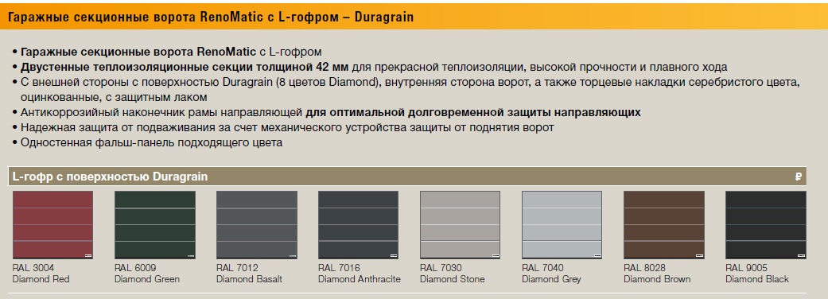
Гаражные секционные ворота RenoMatic 2021 (Сайт)

Ворота в комплекте |  | С гарнитурой ручек | ProLift700 + 2 пульта RSC2 |  |  | Promatic 4 + 1 пульт HSE 4 |  |  | Supramatic 4 E + 1 пульт HSE4
размеры |  | M-гофр, Woodgrain, Decocolor | M-гофр, Woodgrain, Decocolor | L-гофр, Planar | L-гофр, Duragrain | M-гофр, Woodgrain, Decocolor | L-гофр, Planar | L-гофр, Duragrain | M-гофр, Woodgrain, Decocolor | L-гофр, Planar | L-гофр, Duragrain
Ширина | Высота
2500 | 2125 | 66,000 ₽ | 75,500 ₽ | 88,500 ₽ | 108,000 ₽ | 82,500 ₽ | 95,500 ₽ | 115,000 ₽ | 91,000 ₽ | 104,500 ₽ | 123,500 ₽
2500 | 2250 | 68,500 ₽ | 77,500 ₽ | 91,000 ₽ | 110,500 ₽ | 84,500 ₽ | 98,000 ₽ | 117,500 ₽ | 93,000 ₽ | 106,500 ₽ | 126,000 ₽
2500 | 2500 | 70,500 ₽ | 81,500 ₽ | 96,500 ₽ | 117,500 ₽ | 88,500 ₽ | 103,500 ₽ | 124,500 ₽ | 97,000 ₽ | 112,500 ₽ | 133,000 ₽
2750 | 2125 | 79,000 ₽ | 87,000 ₽ | 97,000 ₽ | 119,500 ₽ | 94,000 ₽ | 104,000 ₽ | 126,500 ₽ | 102,500 ₽ | 113,000 ₽ | 135,000 ₽
2750 | 2250 | 80,500 ₽ | 88,000 ₽ | 98,500 ₽ | 121,000 ₽ | 95,000 ₽ | 105,500 ₽ | 128,000 ₽ | 103,500 ₽ | 114,000 ₽ | 136,500 ₽
2750 | 2500 | 85,000 ₽ | 94,000 ₽ | 105,000 ₽ | 129,000 ₽ | 101,000 ₽ | 112,000 ₽ | 136,000 ₽ | 109,500 ₽ | 120,500 ₽ | 145,000 ₽
3000 | 2000 | 85,500 ₽ | 92,500 ₽ | 104,000 ₽ | 129,000 ₽ | 99,000 ₽ | 111,000 ₽ | 136,000 ₽ | 108,000 ₽ | 119,500 ₽ | 144,500 ₽
3000 | 2125 | 85,500 ₽ | 92,500 ₽ | 104,000 ₽ | 128,500 ₽ | 99,000 ₽ | 111,000 ₽ | 135,500 ₽ | 108,000 ₽ | 119,500 ₽ | 144,500 ₽
3000 | 2250 | 86,500 ₽ | 93,500 ₽ | 105,000 ₽ | 130,000 ₽ | 100,500 ₽ | 112,000 ₽ | 137,000 ₽ | 109,000 ₽ | 120,500 ₽ | 145,500 ₽
3000 | 2500 | 92,000 ₽ | 100,000 ₽ | 112,000 ₽ | 138,500 ₽ | 107,000 ₽ | 119,000 ₽ | 145,500 ₽ | 115,500 ₽ | 127,500 ₽ | 154,500 ₽
3000 | 3000 | 113,000 ₽ | 118,000 ₽ | 133,500 ₽ | 167,500 ₽ | 125,000 ₽ | 140,500 ₽ | 174,500 ₽ | 134,000 ₽ | 149,000 ₽ | 183,000 ₽
3500 | 2125 | 95,500 ₽ | 101,000 ₽ | 114,000 ₽ | 143,000 ₽ | 108,000 ₽ | 121,000 ₽ | 150,000 ₽ | 116,500 ₽ | 130,000 ₽ | 158,500 ₽
3500 | 2250 | 97,000 ₽ | 102,500 ₽ | 115,500 ₽ | 145,000 ₽ | 109,500 ₽ | 122,500 ₽ | 151,500 ₽ | 118,000 ₽ | 131,500 ₽ | 160,500 ₽
3500 | 2500 | 101,000 ₽ | 106,000 ₽ | 120,000 ₽ | 150,000 ₽ | 113,000 ₽ | 127,000 ₽ | 157,000 ₽ | 121,500 ₽ | 135,500 ₽ | 165,500 ₽
4000 | 2125 | 104,000 ₽ | 108,500 ₽ | 123,500 ₽ | 155,500 ₽ | 115,500 ₽ | 130,500 ₽ | 162,500 ₽ | 124,000 ₽ | 139,000 ₽ | 171,000 ₽
4000 | 2250 | 106,000 ₽ | 110,000 ₽ | 125,000 ₽ | 157,500 ₽ | 117,000 ₽ | 132,000 ₽ | 164,500 ₽ | 125,500 ₽ | 140,500 ₽ | 173,000 ₽
4000 | 2500 | 119,000 ₽ | 121,500 ₽ | 138,500 ₽ | 176,000 ₽ | 128,500 ₽ | 145,500 ₽ | 183,000 ₽ | 137,000 ₽ | 154,000 ₽ | 191,500 ₽
5000 | 2125 | 122,000 ₽ | 124,000 ₽ | 152,500 ₽ | 195,500 ₽ | 131,000 ₽ | 159,500 ₽ | 202,500 ₽ | 140,000 ₽ | 168,000 ₽ | 211,000 ₽
5000 | 2250 | 124,000 ₽ | 126,000 ₽ | 154,500 ₽ | 198,000 ₽ | 133,000 ₽ | 161,500 ₽ | 205,000 ₽ | 141,500 ₽ | 170,000 ₽ | 213,500 ₽
5000 | 2500 | 139,950 ₽ | 140,000 ₽ | 172,500 ₽ | 222,500 ₽ | - ₽ | - ₽ | - ₽ | 155,500 ₽ | 188,000 ₽ | 238,000 ₽

